エビデンス
TOC | 1.画面初期状態
 | 2.閉じるボタン押下
 | 3.必須項目のみ入力後登録ボタン押下
 | 4.日付、年齢、電話番号、メールアドレス(@マークなし)入力後、登録ボタン押下
 | 5.日付（1900年）、年齢、メールアドレス(@マークあり)入力後、登録ボタン押下
 | 6.日付（2900年）、年齢、メールアドレス（＠マークあり）
 | 7.日付（2023年）、年齢、電話番号、メールアドレス（＠マークあり）入力後、登録ボタン押下
 | 8.年齢、メールアドレス（＠マークあり）入力後、登録ボタン押下
 | 9.入社年月日(2023/02/21)、氏名漢字、氏名カナ、性別、年齢、所属、電話番号、メールアドレス入力後、登録ボタン押下

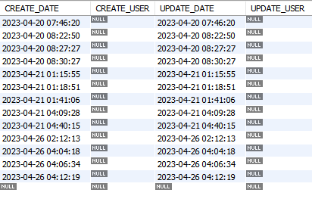
データベース初期値

チェックポイント
1.画面初期状態
画面初期表示

2.閉じるボタン押下
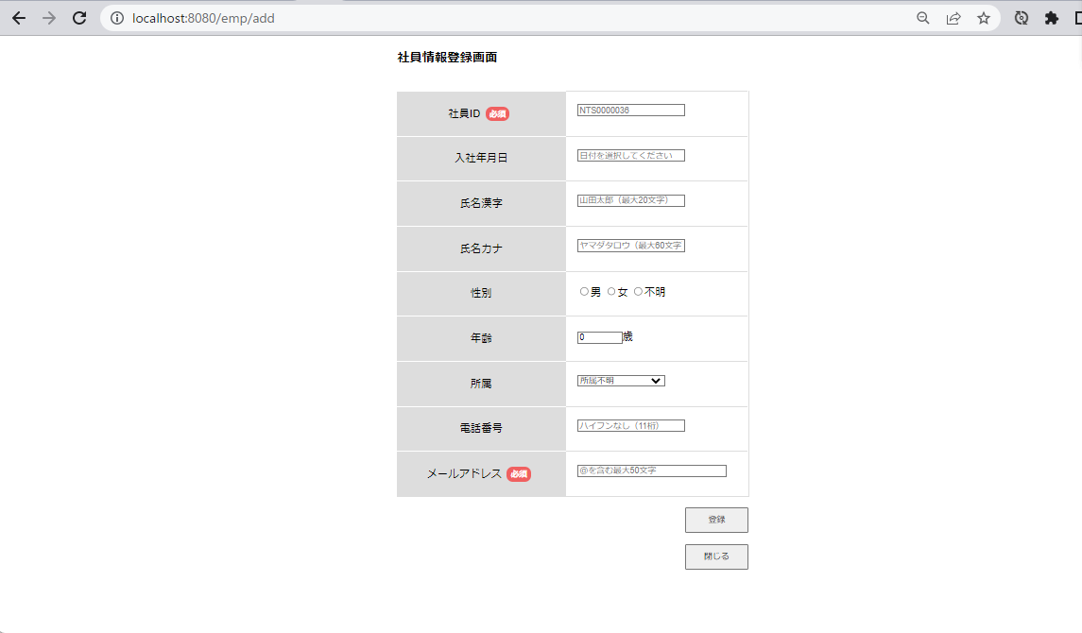
押下

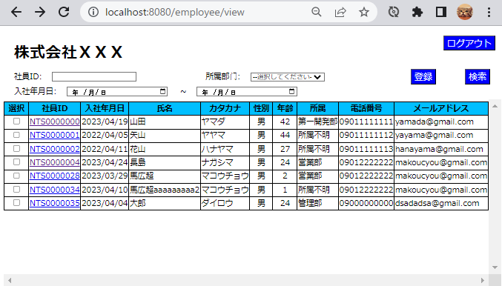
一覧画面へ遷移

3.必須項目のみ入力後登録ボタン押下

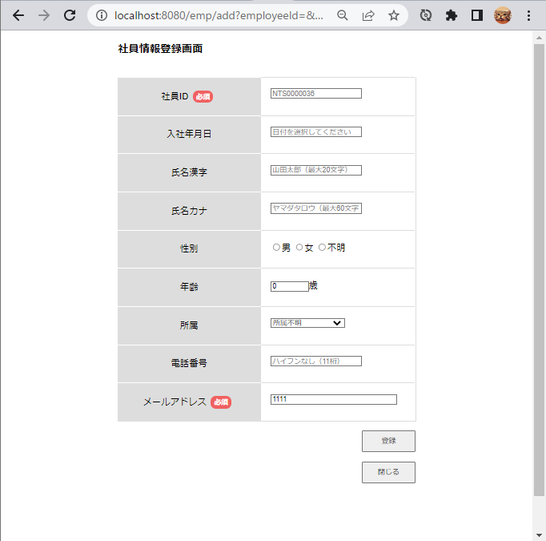
1111入力
押下

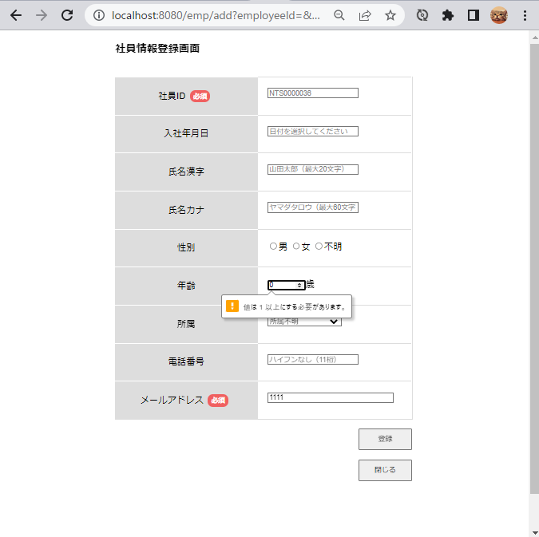
年齢のエラーが表示されてしまう

4.日付、年齢、電話番号、メールアドレス(@マークなし)入力後、登録ボタン押下
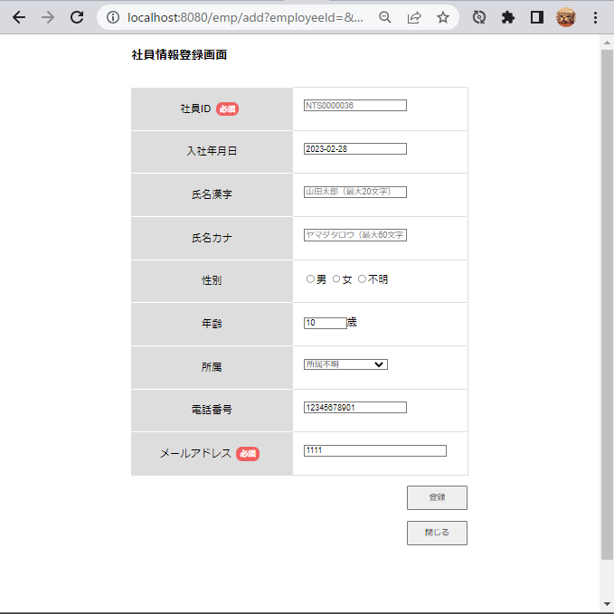
2023/02/28日付入力
年齢10歳入力
12345678901入力
1111入力
押下

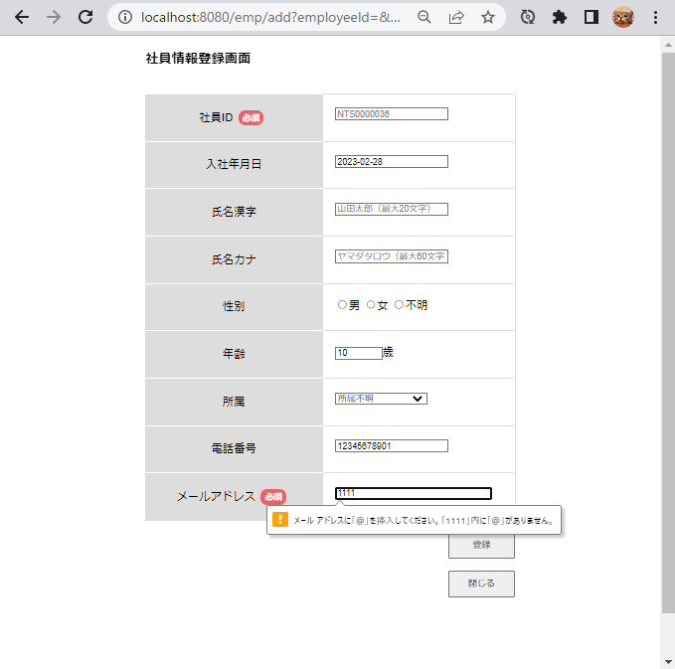
エラー表示入力

5.日付（1900年）、年齢、メールアドレス(@マークあり)入力後、登録ボタン押下
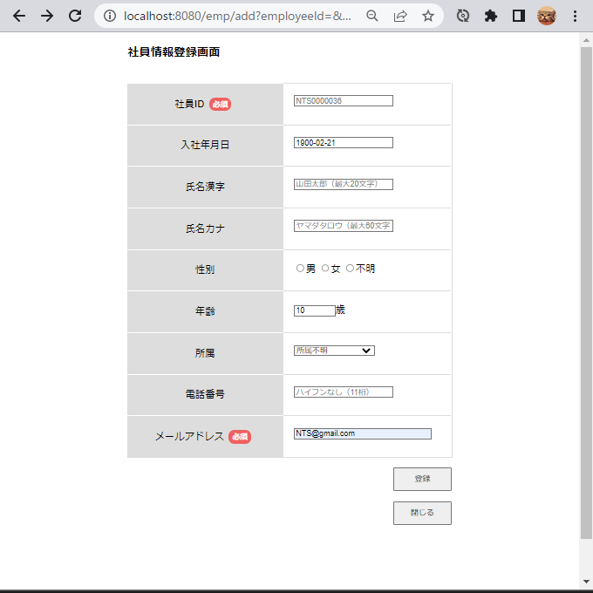
1900/2/21入力
年齢10歳入力
NTS@gmail.com入力
押下

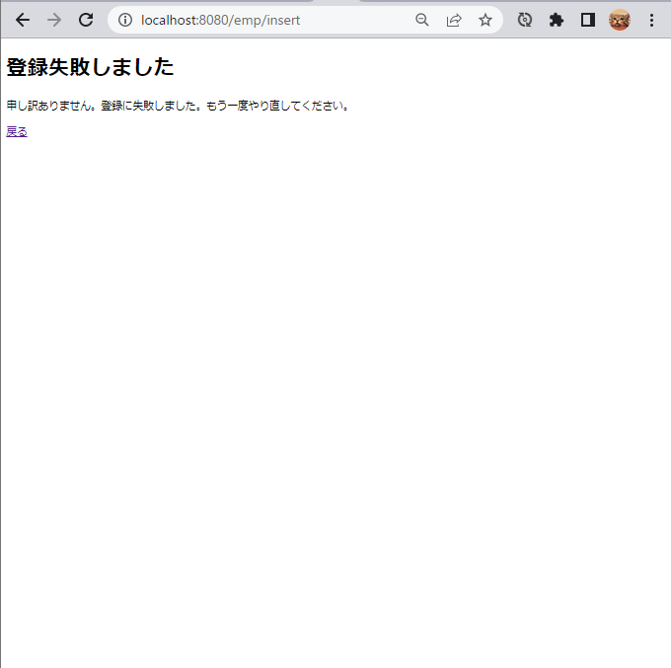
登録失敗画面

6.日付（2900年）、年齢、メールアドレス（＠マークあり）
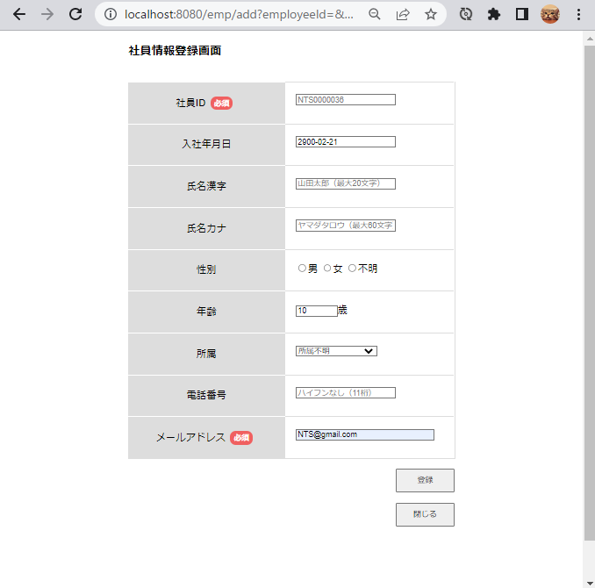
2900/2/21入力
年齢10歳入力
NTS@gmail.com入力
押下


登録失敗画面

7.日付（2023年）、年齢、電話番号、メールアドレス（＠マークあり）入力後、登録ボタン押下
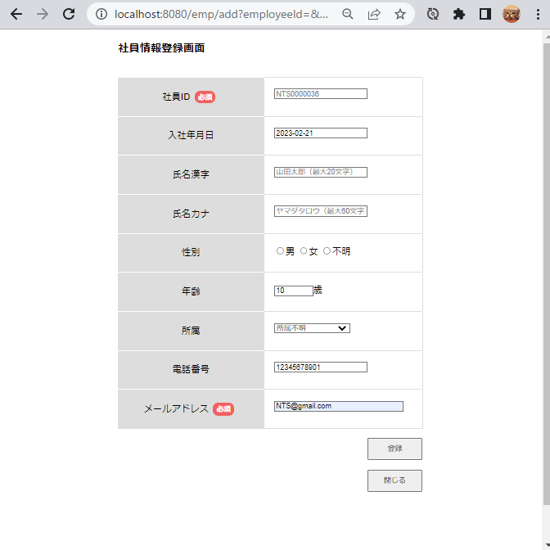
2023/02/21 入力
年齢10歳入力
12345678901 入力
NTS@gmail.com 入力
押下


登録失敗画面

8.年齢、メールアドレス（＠マークあり）入力後、登録ボタン押下
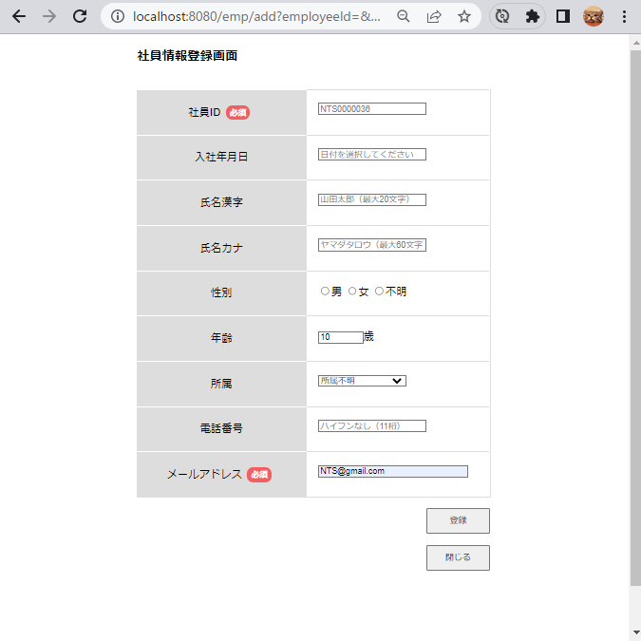
年齢10歳入力
NTS@gmail.com 入力
押下

登録失敗画面

9.入社年月日(2023/02/21)、氏名漢字、氏名カナ、性別、年齢、所属、電話番号、メールアドレス入力後、登録ボタン押下

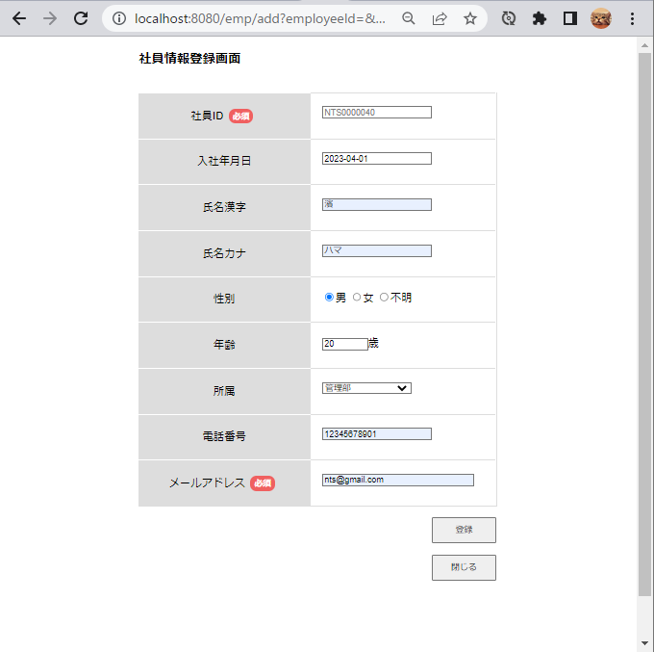
入社年月日(2023/04/01)入力
氏名カナ入力
nts@gmail.com入力
12345678901入力
氏名漢字入力
性別選択
所属選択
押下
20歳入力

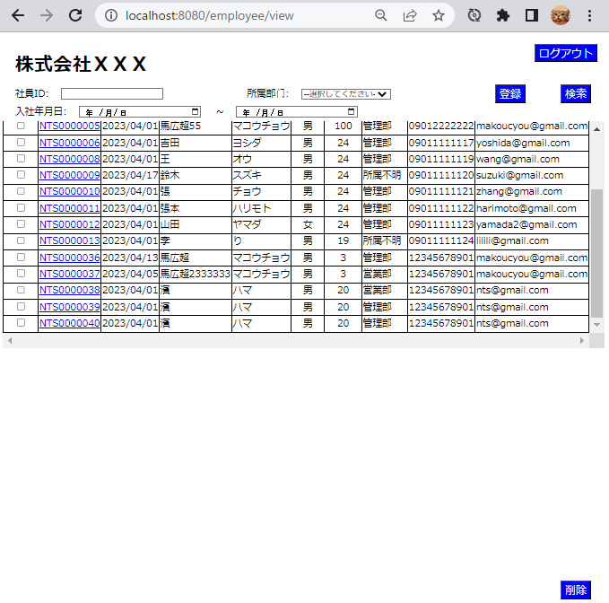

一覧画面へ遷移

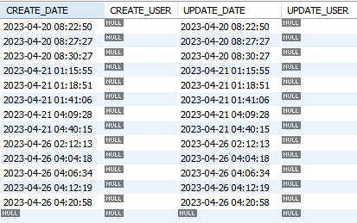

登録成功

